ケース1
2025-08-13
 | ①ログイン画面の右上にログアウトリンクが表示されていないことを確認
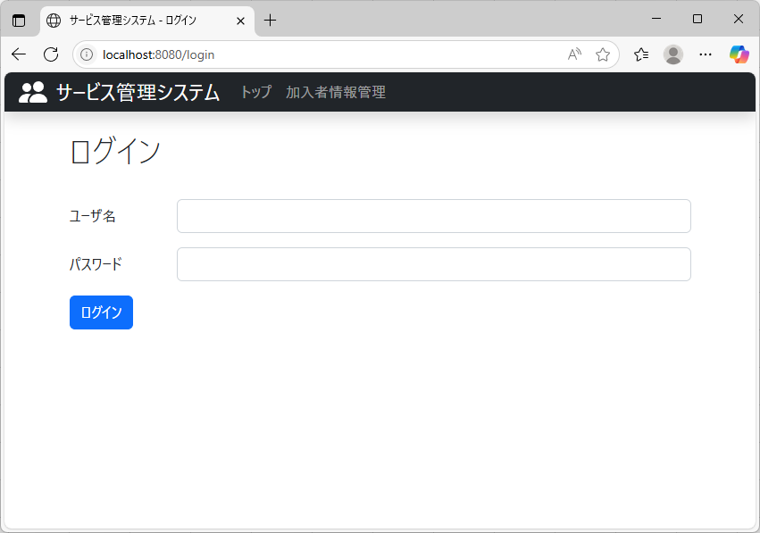

ユーザー名とパスワードを入力した後、
ログインボタンを押下し、ケース2-1へ移動

ケース2-1
2025-08-13
 | ①ログイン後にログイン画面に戻り、右上にログアウトリンクが表示されていることを確認
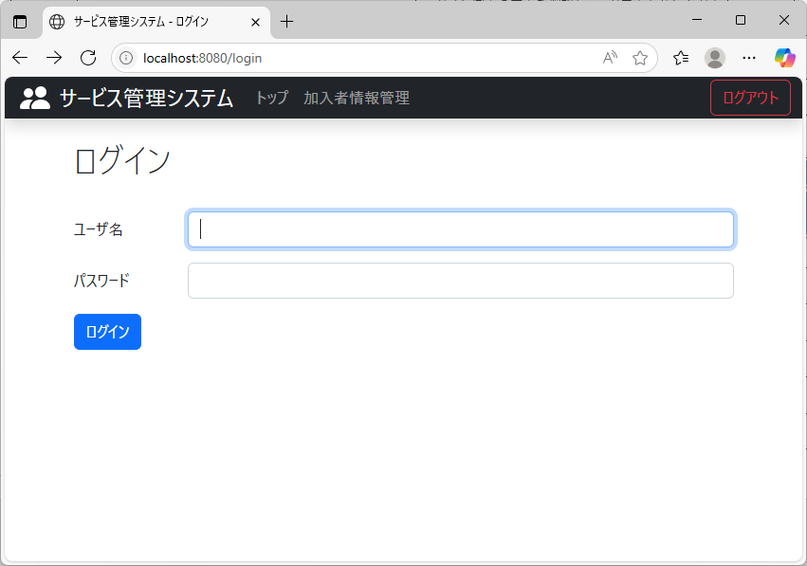

ログアウトリンクが表示されている

ケース2-2
2025-08-13
 | ①ログアウトリンクを押下

ログアウトリンクを押下し、②へ移動

 | ②ログイン画面に遷移することを確認

ユーザー名とパスワードを入力した後、
ログインボタンを押下し、ケース3-1へ移動

ケース3-1
2025-08-13
 | ①ログアウトリンクが表示されていることを確認
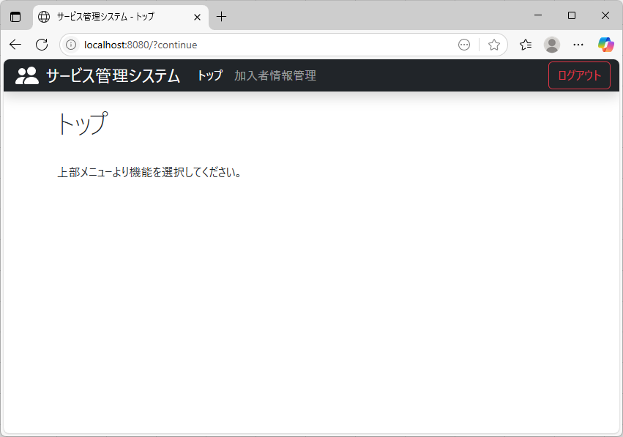

ログアウトリンクが表示されている

